Requerimientos funcionales
Jasman Automotriz SA de CV |  |  |  |  |  | Jasman Automotriz SA de CV |  |  |  |  |  |  |  |  |  | Jasman Automotriz SA de CV

 |  | Bloqueo de la edición en SO, clientes y facturas |  |  |  |  |  |  | Bloqueo de la edición en SO, clientes y facturas |  |  |  |  |  | Bloqueo de la edición en SO, clientes y facturas |  | (IEEE830)
 |  |  |  |  | (IEEE830) |  |  |  |  |  |  | (IEEE830) |  | Fecha: | 25/11/2024 |  | Folio: | 801
Fecha: | 25/11/2024 |  | Folio: | 801 |  | Fecha: |  | 25/11/2024 |  |  | Folio: | 801 |  |  | Información de apoyo
 |  |  |  |  |  |  |  |  |  |  |  |  |  |  | Imagen unicamente ilustrativa no describe ningún proceso en especifico
Solicita: | Juan Manuel Yescas Estrada |  |  |  |  | Solicita: |  | Juan Manuel Yescas Estrada
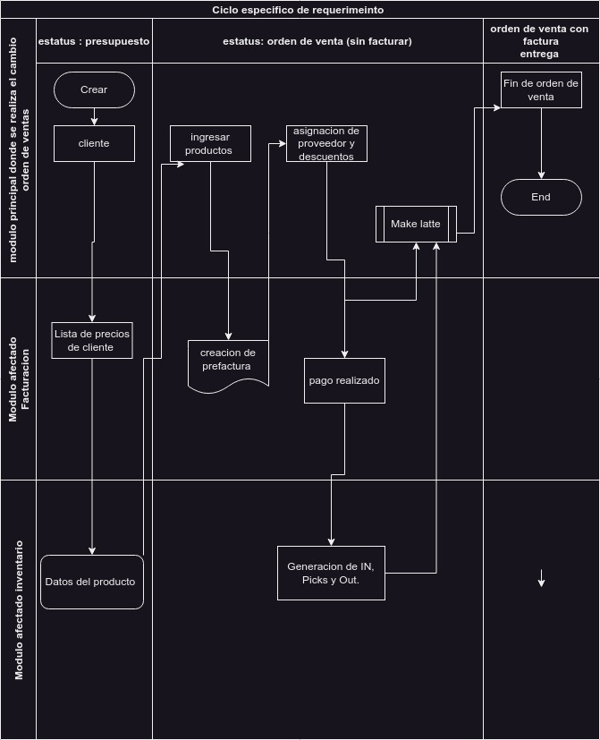
Incidencia o motivo de mejora: | Se a registrado la modificación de documentación en distintos módulos y procesos una vez ya cancelados, o en estatus de hecho(o sus estados similares dependiendo del modulo es en que se trabaje), en muchos de los casos esto se considera una mala practica ya que el estatus “hecho”, “Orden de venta”, “publicado”, puede generar movimientos y distintos flujos en uno o mas procesos, por lo cual no de bebedera de realizar modificaciones. En el caso del los procesos en estado de cancelado, se entiende que este proceso y movimientos relacionados deberían también de ser cancelados por lo cual no se debería de poder realizar modificaciones. |  |  |  |  | casos de uso a validar ventas |  | Función | Condición | Proceso a realizar | Comportamiento esperado | Resultado obtenido | Estatus de la prueba
 |  |  |  |  |  |  |  | Creación de linea en orden de venta | Se establece un cliente que ya cuente con un registro previo, el vendedor pertenece a un equipo de venta | Crea lineas de la orden y se establece lo siguiente: * producto de tipo almacenable que no sea refacción * el proveedor, * Cantidad en “5”. *Ingresar el id de referencia del cliente | La cotización ahora en estado de orden de venta y con el botón de bloqueado(activado), la cotización ya no debiera de permitir la modificación de ningún campo en la cotización, exceptuando la pestaña de llantas negadas y los botones de la cabecera de la cotización

Validación de requerimiento (evaluado por sistemas) | Se solicito una restricción de los modificaciones de los siguientes módulos : Orden de venta: En el modulo de venta se cuenta con 3 estados Cancelado, Orden de venta y bloqueado. So la orden de venta se encuentra en estos estados, no debería de modificare ningún valor, la cotización debe de permanecer en el registro para analítica e historial pero no es correcto realizar modificaciones al menos que se establezca esta misma a estatus de Cotización. Facturación: En e modulo de facturación se cuentan con 2 estados en los cuales se considera el bloqueo, “Cancelado” y “Publicado”. Sin embargo existen procesos por los cuales se considera que solo perfiles específicos que pudieran requerir la edición de los mismos. Se definió que esta configuración de edición solo se puede modificar si el campo (“to_check”) por revisar, los cuales ya se cuenta con las restricciones pertinentes sobre los usuarios con el permiso para la utilización. Contactos/clientes: En en modulo clientes, si términos de pago esta en “contado” y la lista de precio no esta definido como “Sucursal precio base(MX)” solo los usuarios del departamento de “crédito” podrán editar estos a estos usuarios, ya que su configuración tarifas y característica es especifica
 |  |  |  |  |  |  |  | Desbloquear orden de venta | La cotización ya se encuentra en orden de venta | Presionar el botón “Desbloquear” | Los datos de la cotización deberían de seguir bloqueados unicamente se activa las líneas de la orden (los campos de las lineas pueden variar dependiendo la configuración del producto)

Perspectiva del proyecto |  |  |  | Funciones del proyecto |  |  |  | Cancelar orden de venta | independientemente el estatus de la ordene de venta | Si el estatus es “orden de venta” Se deberá de desbloquear para poder visualizar el botón de “cancelar” Cancelar el la cotización | Los datos de la cotización deberían de seguir bloqueados (Pruebas no realizadas por desarrollo ya que las bases staging y pre-prod no permiten la cancelación de cotizaciones)
En la orden de venta modulo que integra en su funcionamiento distintas áreas que se complementan de manera integral, dado el caso a los usuarios que generan la cotización requieren el acceso a distintos tipos clientes los cuales previamente ya están configurados, si el cliente aun no cuenta con un registro el vendedor si así se requiere puede dar de alta a nuevos clientes, las ordenes de venta al ingresar el cliente y productos solicitados el vendedor puede confirmar la venta generando el documento de facturación de la orden el cual se genera en estado de borrador tomando la información necesaria desde el cliente de la cotización. |  |  |  | Al generar una cotización lo primero que solicita para poder generar la orden es establecer un cliente, si ya esta creado el usuario del sistema puede asignarlo, este ya debería de contar con una configuración de listas de precios y forma de pago definida, todos aquellos clientes que su configuración de lista de precios y forma de pago no es en efectivo deberán de ser generados por el departamento de crédito (cuentas por pagar), si este es el caso el vendedor no puede modificar los datos del cliente. Una vez generada la cotización y que el cliente confirma la compra la cotización pasa a estado de orden de venta y se activa en bloque a la cotización visualizado con un botón en la forma superior, la idea es que una vez confirmado no se pueda realizar modificaciones, si por algún motivo se requiere la modificación o anexo de alguna linea de los productos, se puede desbloquear liberando las lineas de los productos para su edición, este proceso no permite que el vendedor puede editar el cliente o datos del vehículo. Algunos clientes al momento de la confirmación de la cotización generan de forma automáticamente la pre-factura de la orden si no fuera el caso el vendedor puede generar la pre-factura, la factura se llena con los datos recibidos desde la orden de venta, esta de igual manera al momento de confirmarse y/o recibir el pago ya no se permitirá la edición de la factura, si así se requiriera deberá de informar y solicitar el desbloqueo,(permiso para marcar el campo “Por revisar”
 |  |  |  |  |  |  |  | Establecer la orden de venta como cotización o cotización enviada | independientemente el estatus de la ordene de venta | Si la cotización se encuentra bloqueada, desbloquear y establecer como cotización | se puede cambiar los datos de la cotización: Cliente, lineas de la orden, fechas, documentación del vehículo, y otra información según este establecida en el cliente

Características de los usuarios
grupos mínimo necesarios: Inventario/Inventario/Usuario Inventario/Compras/Usuario ventas/ventas/usuario: Documentos propios Facturación/Facturación/usuario |  |  |  |  |  | casos de uso a validar facturación |  | Función | Condición | Proceso a realizar | Comportamiento esperado | Resultado obtenido | Estatus de la prueba
 |  |  |  |  |  |  |  | Confirmación de factura de clientes | Factura de cliente creada en estatus de borrador, cliente asignado, fecha de la factura establecida, linea de factura con algún producto asignado | seleccionar el botón confirmar | En estatus de publicado solo los campos: *Referencia de factura *referencia de pago *por revisar(solo cierta configuración de permisos puede ver este campo) Podrán ser editados, todos los campos de la factura se mostraran como solo lectura
Restricciones
El usuario de ventas deberá de tener un equipo de ventas, asignación de ubicación y almenes estén relacionados a su usuario. Ser responsable de la veracidad de precios y servicios ofrecidos al cliente así como seguir las métricas propuestas por la empresa para la asignación de precios descuentos y promociones asignados en las cotizaciones.
 |  |  |  | Suposiciones y dependencias
 |  |  |  | Se supone que el usuario cuenta con la capacitación y dominio el sistema, Que el sistema ya cuenta con los usuarios registrados y cuentan con todas las características necesarias para la venta, Que los productos ofrecidos cuentan con existencias y están correctamente registrados en el sistema
 |  |  |  |  |  |  |  | Cancelación de factura de clientes | Factura de cliente creada en estatus de borrador o publicado. El campo “por revisar” no se encuentra seleccionado | seleccionar el botón cancelar | En estatus de “Cancelado” solo los campos: *Referencia de factura *referencia de pago *por revisar(solo cierta configuración de permisos puede ver este campo) Podrán ser editados, todos los campos de la factura se mostraran como solo lectura
Requisitos futuros
 |  |  |  |  |  |  |  | Edición de facturas en estado cancelado o publicado | Factura de cliente creada en estatus de Cancelado o publicado. El campo “por revisar” no se encuentra seleccionado | activar el campo “por revisar” Guardar cambios | Dimensiones puedes ser editados: CECO Sub-Zona Zona Incoterm, Ubicación de incoterm, Pueden ser editados
 |  |  |  |  |  |  |  |  |  |  |  |  |  |  | Formato valido para estándar IEE830

 |  |  |  |  |  | Jasman Automotriz SA de CV

 |  |  |  |  |  |  |  |  | Bloqueo de la edición en SO, clientes y facturas |  |  | (IEEE830)

 |  |  |  |  |  | Fecha: |  | 0 |  |  | Folio: | 801

 |  |  |  |  |  | Solicita: |  | Juan Manuel Yescas Estrada

 |  |  |  |  |  |  |  | Función | Condición | Proceso a realizar | Comportamiento esperado | Resultado obtenido | Estatus de la prueba
 |  |  |  |  |  | Casos de uso a validar clientes o Contactos (esta practica se puede replicar en: inventario, ventas, usuarios, compras, flotas, crm) |  | Creación de clientes / Contactos | El usuario con perfil de ejecutivo de ventas, Con el campo almacén predeterminado asignado | En modulo de ventas. Órdenes /cotizaciones /nuevo Seleccionamos en el cliente y escribimos el nombre de un usuario no registrado en el sistema, Seleccionamos Crear y editar, escribimos el nombre del usuario seleccionamos guardar, Seleccionamos un producto, registramos las lineas necesarias en linea de productos, Seleccionamos guardar | el sistema permite generar la cotización, crear un cliente nuevo, guardar cotización
 |  |  |  |  |  |  |  | Creación de clientes / Contactos | El usuario con perfil de ejecutivo de ventas, Con el campo almacén predeterminado sin asignar | En modulo de ventas. Órdenes /cotizaciones /nuevo Seleccionamos cliente y escribimos el nombre de un usuario no registrado en el sistema, Seleccionamos Crear y editar, escribimos el nombre del usuario seleccionamos guardar, Seleccionamos un producto, registramos las lineas necesarias en linea de productos, Seleccionamos guardar | el sistema permite generar la cotización, crear un cliente nuevo, guardar cotización
 |  |  |  |  |  |  |  | Edición de clientes / contactos | El usuario con perfil de ejecutivo de ventas, Con el campo almacén predeterminado asignado. Termino de pago es “contado” Lista de precio es “Sucursal precio base(MX)” | Desde el modulo de ventas. Seleccionamos un cliente, ingresamos al cliente, editamos algún campo, guardamos cambios | El sistema permite generar la cotización, editar la información del cliente, guardar cotización.
 |  |  |  |  |  |  |  | Edición de clientes / contactos | El usuario con perfil de ejecutivo de ventas, Con el campo almacén predeterminado sin asignar Termino de pago es “contado” Lista de precio es “Sucursal precio base(MX)” | Desde el modulo de ventas. Seleccionamos un cliente, ingresamos al cliente, editamos algún campo, guardamos cambios | Al momento de ingresar la información, una ventana de “operación no válida”, con la siguiente leyenda: solicita permiso para modificar usuarios. No permite generar cambios
 |  |  |  |  |  |  |  | Edición de clientes | El usuario con perfil de ejecutivo de ventas, Termino de pago es “contado” Lista de precio es “Sucursal precio base(MX)” Con el campo almacén predeterminado asignado. | Ingresamos al cliente | El sistema permite editar la información del cliente siempre y cuando no se modifiquen los campos de “Termino de pago” y “Lista de precio”, permite el guardado de los cambios
 |  |  |  |  |  |  |  | Edición de clientes | El usuario con perfil de ejecutivo de ventas, Termino de pago no es “contado” o Lista de precio no es “Sucursal precio base(MX)” Con el campo almacén predeterminado asignado. | Ingresamos al cliente | Al momento de ingresar la información, una ventana de “operación no válida”, con la siguiente leyenda: Solo los usuarios con el permiso de CUENTAS POR PAGAR pueden modificar este usuario. No permite generar cambios

 |  |  |  |  |  | Jasman Automotriz SA de CV

 |  |  |  |  |  |  |  |  | Juan Manuel Yescas Estrada |  |  | 801

 |  |  |  |  |  | Fecha: |  | 0 |  |  | Folio: | Resultado obtenido

 |  |  |  |  |  | Solicita: |  | Juan Manuel Yescas Estrada

 |  |  |  |  |  | Casos de uso a validar clientes o Contactos (esta practica se puede replicar en: inventario, ventas, usuarios, compras, flotas, crm) |  | Edición de limites de crédito en los contactos | El usuario cuenta con un almacén predeterminado y El contacto esta establecido de forma correctas, ya sea cliente nuevo o un cliente ya configurado, se espera que tenga establecido el método de pago y lista de precios correspondientes | Solo los usuarios con permisos de CUENTAS POR PAGAR, Puede modificar los siguientes campos: * Total por cobrar * Periodo medio de cobro (DSO) * Límite de crédito Los usuarios son: Anabel Alejandra Campos Salazar Claudia Leticia Castillo Matus Dalia Janeth Nuncio Lozano Hector Medina Baez Hector Zavaleta Sanchez Jahaziel Torres Islas Joel Alberto Gonzalez Cruz Jorge Armando Torres Fuentes Jose Manuel Jasso Alvarez Karla Judith Lopez Sanchez Maria Cristina Davila Mercado Maria Eustolia Dominguez Arau Ricardo Omar Torres Delgado
 |  |  |  |  |  |  |  | Edición de limites de crédito en los contactos | El usuario cuenta con un almacén predeterminado y El contacto esta establecido de forma correctas, ya sea cliente nuevo o un cliente ya configurado, se espera que tenga establecido el método de pago y lista de precios correspondientes | Solo los usuarios con permisos de CUENTAS POR PAGAR Puede modificar los siguientes campos: * Total por cobrar * Periodo medio de cobro (DSO) * Límite de crédito Si no cuenta con los permisos de CUENTAS POR PAGAR visualizara los campos como solo lectura

 |  |  |  |  |  | Afectaciones a módulos externos

 |  |  |  |  |  | Pruebas sugeridas para la validación

 |  |  |  |  |  | Comentarios /descubrimientos durante el análisis o validación

 |  |  |  |  |  |  |  | Firma del solicitante |  |  | Firma de validación de requerimiento

 |  |  |  |  |  |  | Formato valido para estándar IEEE830
 |  |  |  |  |  |  |  |  |  |  |  |  | .

